Sheet1
No | Proses | Time (Detik) | Qty | Gambar
1 | Bongkar Shoulderpad | 37.43 | 258 | 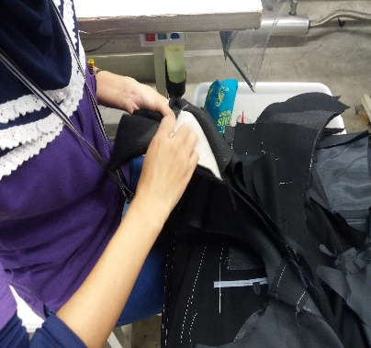 | 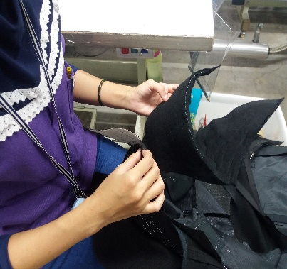 | 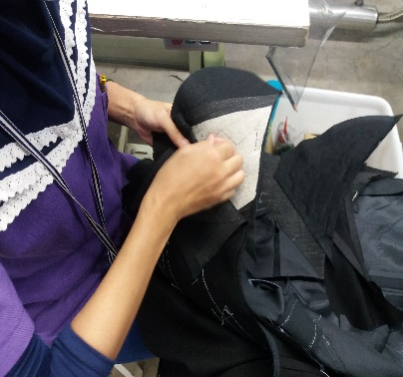
2 | Cabut busa shoulderpad | 92.93 | 1926 | 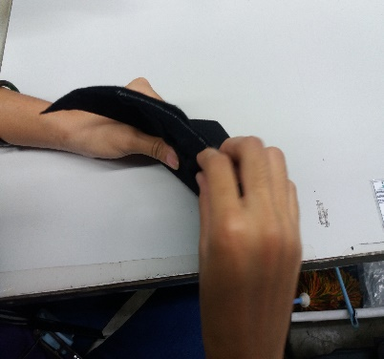 | 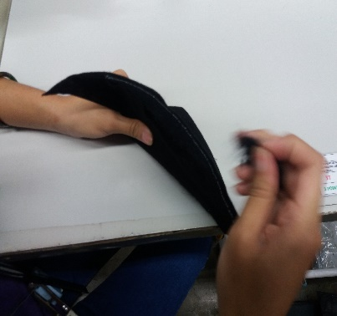 | 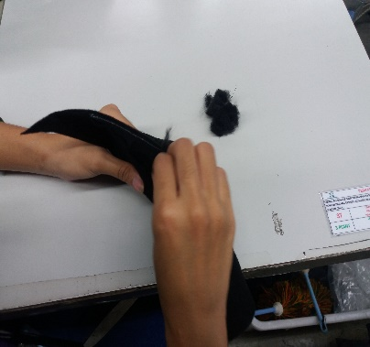
3 | Pasang shoulderpad | 62.03 | 258 | 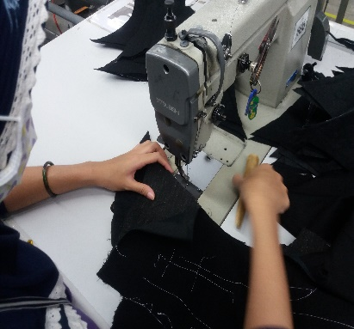 | 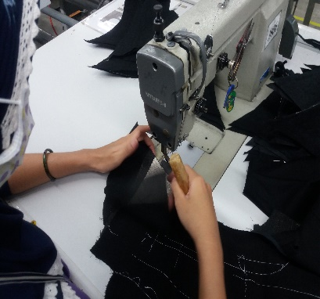 | 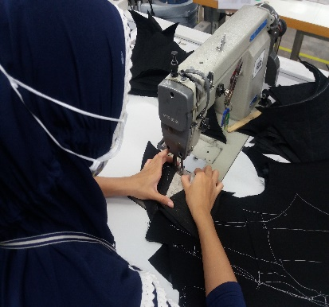

Sheet2

肩パート解く

修理済み品

肩パート付け

契約No. | 91KI69F060
品番： | 210500-A
着量： | 1926着

品名： | 肩パート
対象品番 | YTF1-A
対象着数 | 1926着

作業名 | 氏名 | 社員番号 | 作業時間 |  |  |  | 金額
 |  |  | 2020-04-16 | 2020-04-17 | 2020-04-18 | 時間数 | 合計費用
肩パートの解く | TRIYANI | 2071 | 16.30 ～18.30 | 16.30 ～18.30 | 16.30 ～18.30 | 6 | Rp301,098
 | YULIO ARMANSYAH | 2350 | 16.30 ～18.30 | 16.30 ～18.30 | 16.30 ～18.30 | 6 | Rp301,098
肩パート修理 | DEWI NUROHMAH | 0746 | 16.30 ～18.30 | 16.30 ～18.30 | 16.30 ～18.30 | 6 | Rp295,896
 | FEBRI ATIKA DEWI | 1812 | 16.30 ～18.30 | 16.30 ～18.30 | 16.30 ～18.30 | 6 | Rp301,098
 | KASIYATI | 1830 | 16.30 ～18.30 | 16.30 ～18.30 | 16.30 ～18.30 | 6 | Rp301,098
 | DYAS PUJI | 2324 | 16.30 ～18.30 | 16.30 ～18.30 | 16.30 ～18.30 | 6 | Rp295,896
 | SALBIYAH | 2655 | 16.30 ～18.30 | 16.30 ～18.30 | 16.30 ～18.30 | 6 | Rp282,486
 | HERI SUSANTO | 1767 | 16.30 ～18.30 | 16.30 ～18.30 | 16.30 ～18.30 | 6 | Rp304,218
 | WENDI SETYA | 1677 | 16.30 ～18.30 | 16.30 ～18.30 | 16.30 ～18.30 | 6 | Rp304,218
 | EKA GUPITA AYU | 1739 | 16.30 ～18.30 | 16.30 ～18.30 | 16.30 ～18.30 | 6 | Rp295,896
 | TIKA INDAH | 1840 | 16.30 ～18.30 | 16.30 ～18.30 | 16.30 ～18.30 | 6 | Rp295,896
 | INDUN MARLINA | 2580 | 16.30 ～18.30 | 16.30 ～18.30 | 16.30 ～18.30 | 6 | Rp282,486
肩パート付け | SUCI MAHARANI | 2315 | 16.30 ～18.30 | 16.30 ～18.30 | 16.30 ～18.30 | 6 | Rp301,098
 | TRI WAHYUNINGSIH | 0332 | 16.30 ～18.30 | 16.30 ～18.30 | 16.30 ～18.30 | 6 | Rp301,098
 |  |  |  |  |  |  | Rp4,163,580

※ 1 円 = | (Rp 146.37) |  |  |  |  |  | ¥28,446

Sheet3

契約No. | 91KI69S039
品番： | NJ162510-C
着量： | 6.300着

不具合品
修理済み品
品名： | タレ綿
対象品番 | S-UY104B
対象着数 | 4.300着

選別結果
選別日 | 良品（着） | 不具合品（着） | 着数
2/11 | 2051 | 369 | 2420
2/12 | 1620 | 260 | 1880
 | 3671 | 629 | 4300

作業名 | 氏名 | 社員番号 | 作業時間 |  |  |  |  | 金額
 |  |  | 2020-02-11 | 2020-02-12 | 2020-02-13 | 2020-02-14 | 時間数 | 合計費用
選別 （検品） | ROYANA | 2229 | 16.30 ～19.30 | 16.30 ～19.30 | 16.30 ～19.30 | 16.30 ～19.30 | 12 | Rp368,008
 | FARDIZA | 2437 | 16.30 ～19.30 | 16.30 ～19.30 | 16.30 ～19.30 | 16.30 ～19.30 | 12 | Rp371,824
 | PURWASIH | 2273 | 16.30 ～19.30 | 16.30 ～19.30 | 16.30 ～19.30 | 16.30 ～19.30 | 12 | Rp368,008
修理 | DEWI MAYA | 2165 | 16.30～18.30 | 16.30～18.30 | 16.30～18.30 | 16.30～19.30 | 9 | Rp270,418
 |  |  |  |  |  |  |  | Rp1,378,258

